3 Tablica 1 - Graf 1
I. dio: Mirovinski fondovi (OMF-ovi)
Section I: Pension Funds (OMFs)

Tablica 1: Članstvo obveznih mirovinskih fondova (OMF-ova)1) |  |  |  |  | Rujan 2012.
Table 1: Mandatory pension fund's (OMF's) Membership1) |  |  |  |  | September 2012

Stavka / Item | AZ OMF | Erste Plavi OMF | PBZ/CO OMF | Raiffeisen OMF | Ukupno
Stanje na početku mjeseca OMF membership at the beginning of the month | 588,685 | 252,087 | 291,638 | 504,595 | 1,637,005
Udjel u ukupnom broju članova (u %) / Share in total membership (in %) | 35.96% | 15.40% | 17.82% | 30.82% | 100.00%
Prve prijave / First membership registration | 21 | 12 | 26 | 17 | 76
Naknadno dovršene prijave / Subsequently completed registrations | 28 | 32 | 40 | 20 | 120
Raspored Regosa 2) / Allocation by Regos 2) | 1,337 | 572 | 662 | 1,145 | 3,716
Ukupno novih članova / New members total | 1,386 | 616 | 728 | 1,182 | 3,912
Prelasci u drugi OMF / Transfer to other OMF | - | 3 | 18 | 18 | 39
Prelasci iz drugih fondova / Transfer from other OMF | 18 | 16 | 2 | 3 | 39
Neto promjena / Net transfer | 18 | 13 | -16 | -15 | -
Ukupan prestanak članstva / Membership termination total | 14 | 7 | 9 | 16 | 46
Stanje na kraju tekućeg mjeseca / OMF membership at the end of the month | 590,075 | 252,709 | 292,341 | 505,746 | 1,640,871
Mjesečna promjena (u %) / Monthly change (in %) | 0.24% | 0.25% | 0.24% | 0.23% | 0.24%
Udjel u ukupnom broju članova (u %) / Share in total membership (in %) | 35.96% | 15.40% | 17.82% | 30.82% | 100.00%
Izvor / Source: Regos, preliminarni podaci / Regos, preliminary data
1) Broj članova na kraju razdoblja ne sadrži raspored osiguranika kojima je zakonski rok za odabir OMF-a istekao u promatranom razdoblju.
1) Membership at the end of the period does not include the allocation of persons that missed the deadline for choosing OMF during the observed period.
2) Članove kojima je na kraju proteklog mjeseca istekao zakonski rok za osobni odabir OMF-a Regos je po službenoj dužnosti, temeljem razmjerne metode, rasporedio u jedan od OMF-ova prvi radni dan tekućeg mjeseca.
2) Persons for whoom the legaly prescribed dedline for selecting the fund expired at the end of previous month were alocated by Regos, using a proportional method, to one of pension funds.

Grafikon 1: Udjel OMFova u ukupnom broju članova |  |  |  |  | Rujan 2012.
Chart 1: OMFs' shares in total membership |  |  |  |  | September 2012

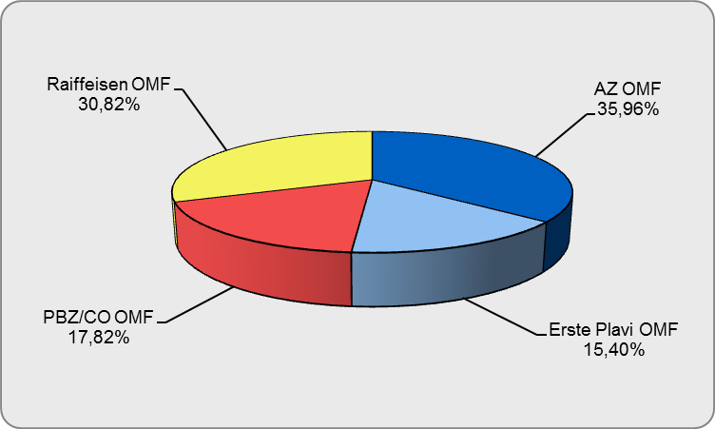

Izvor / Source: Regos, preliminarni podaci / Regos, preliminary data
Sadržaj / Contents

 |  |  |  |  | stranica/page 3

4 Tablica 2 - Graf 2
Tablica 2: Struktura članova OMF-a prema dobi i spolu |  |  |  |  |  |  |  |  | Rujan 2012.
Table 2: Mandatory pension funds members age and sex structure |  |  |  |  |  |  |  |  | September 2012

 |  | Rujan 2012. |  |  | Kolovoz 2012. |  | P r o m j e na / C h a n g e
 |  | September 2012 |  |  | August 2012 |  | Brojčana / In number |  | u % / in %
Dob Age | Muškarci Male | Žene Female | Ukupno Total | Muškarci Male | Žene Female | Ukupno Total | Muškarci Male | Žene Female | Ukupno Total
≤ 18 | 2,008 | 1,580 | 3,588 | 2,131 | 1,712 | 3,843 | -123 | -132 | -6.64%
19 - 24 | 92,527 | 76,960 | 169,487 | 92,876 | 77,343 | 170,219 | -349 | -383 | -0.43%
25 - 29 | 139,152 | 128,835 | 267,987 | 139,377 | 129,036 | 268,413 | -225 | -201 | -0.16%
30 - 34 | 155,508 | 144,578 | 300,086 | 155,480 | 144,502 | 299,982 | 28 | 76 | 0.03%
35 - 39 | 144,591 | 135,794 | 280,385 | 144,498 | 135,587 | 280,085 | 93 | 207 | 0.11%
40 - 44 | 129,388 | 125,470 | 254,858 | 129,192 | 125,292 | 254,484 | 196 | 178 | 0.15%
45 - 49 | 123,730 | 118,741 | 242,471 | 123,320 | 118,385 | 241,705 | 410 | 356 | 0.32%
50 - 54 | 48,502 | 45,592 | 94,094 | 46,951 | 44,179 | 91,130 | 1,551 | 1,413 | 3.25%
55 - 59 | 16,150 | 10,482 | 26,632 | 15,871 | 10,156 | 26,027 | 279 | 326 | 2.32%
60 - 64 | 917 | 366 | 1,283 | 801 | 316 | 1,117 | 116 | 50 | 14.86%
≥ 65 | 0 | 0 | 0 | 0 | 0 | 0 | 0 | 0 | 0.00%
Ukupno / Total | 852,473 | 788,398 | 1,640,871 | 850,497 | 786,508 | 1,637,005 | 1,976 | 1,890 | 0.24%
Izvor / Source: Regos

Grafikon 2: Dobna i spolna struktura članova OMF-a na dan 30.09.2012.
Chart 2: OMF members age and sex structure as at 30 September 2012

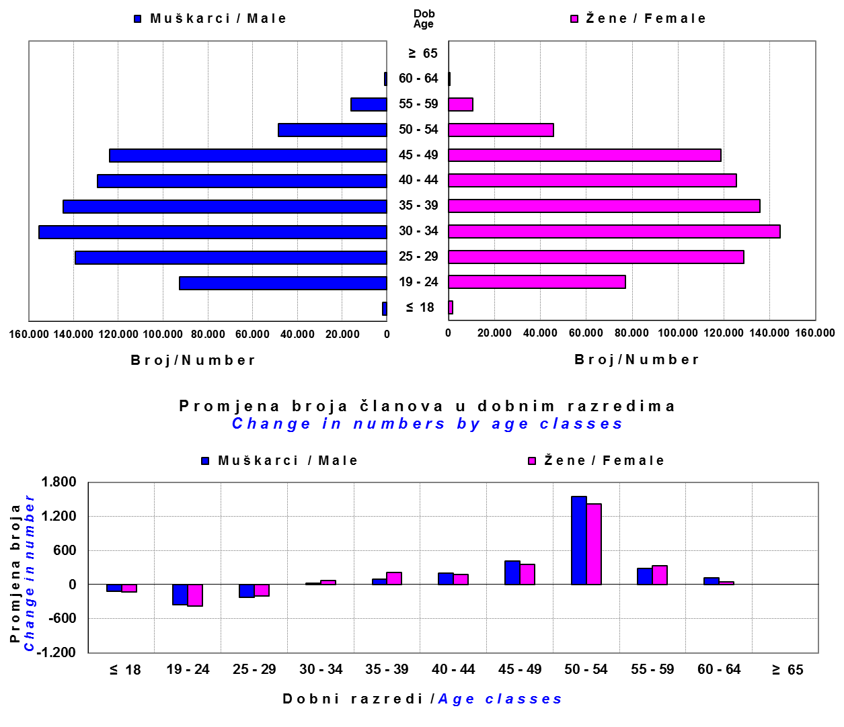

Izvor / Source: Regos

Sadržaj / Contents

 |  |  |  |  |  |  |  |  | stranica/page 4

8 Tablica 9 - Graf 3,4
Tablica 9: Neto imovina OMF-ova |  |  |  |  |  | Rujan 2012.
Table 9: OMFs' net assets |  |  |  |  |  | September 2012

 |  |  |  | u tisućama kuna / in thousand HRK
Obvezni mirovinski fond Mandatory pension fund | Neto imovina OMF-ova / OMFs' net assets
 | Rujan 2012. |  | Kolovoz 2012. |  | Promjena
 | September 2012 |  | August 2012 |  | Change
 | Iznos | Udjel | Iznos | Udjel | Iznos | u %
 | Amount | Share | Amount | Share | Amount | in %
AZ OMF | 19,721,603 | 40.48% | 18,968,967 | 40.56% | 752,636 | 3.97%
Erste Plavi OMF | 6,486,678 | 13.31% | 6,210,009 | 13.28% | 276,669 | 4.46%
PBZ/CO OMF | 7,997,266 | 16.41% | 7,731,055 | 16.53% | 266,211 | 3.44%
Raiffeisen OMF | 14,515,931 | 29.79% | 13,859,913 | 29.63% | 656,017 | 4.73%
Ukupno / Total | 48,721,478 | 100.00% | 46,769,945 | 100.00% | 1,951,533 | 4.17%
Izvor / Source: HANFA

Grafikon 3: Udjeli OMF-ova u ukupnoj neto imovini |  |  |  |  |  | Rujan 2012.
Chart 3: OMFs' shares in total net assets |  |  |  |  |  | September 2012
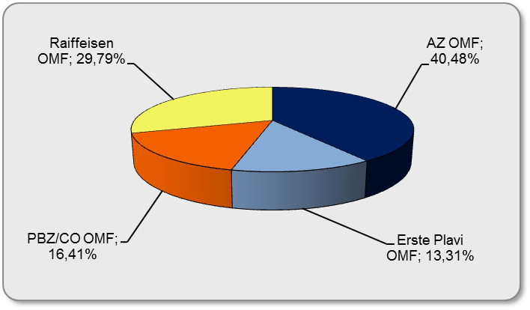

Izvor / Source: HANFA

Grafikon 4: Mjesečna promjena neto imovine OMF-ova |  |  |  |  |  | Rujan 2012.
Chart 4: OMFs net assets monthly change |  |  |  |  |  | September 2012

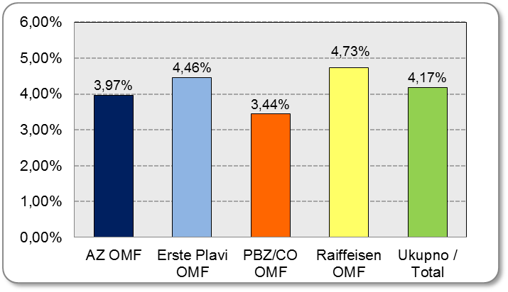

Izvor / Source: HANFA

Sadržaj / Contents

 |  |  |  |  |  | stranica / page 8

10 Graf 5
Grafikon 5: Vrijednosti obračunskih jedinica obveznih mirovinskih fondova | Rujan 2012.
Chart 5: Values of OMFs' units of account | September 2012

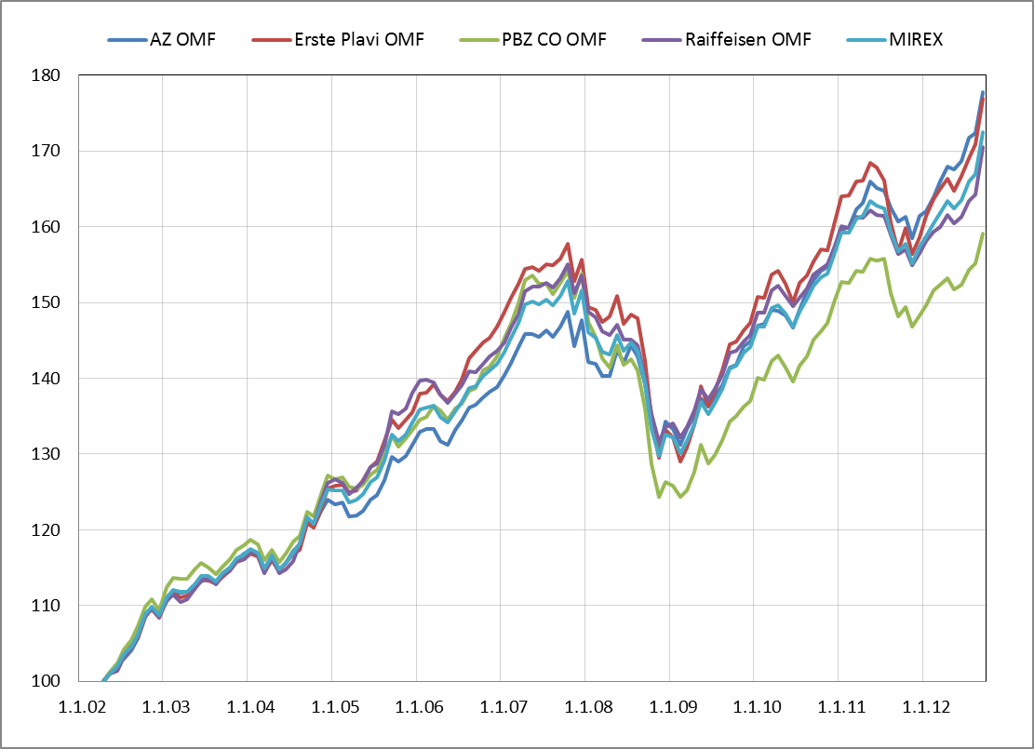

Izvor /Source: HANFA

Sadržaj / Contents

 | stranica / page 10

12 Tablica 12 - Graf 6
Tablica 12: Članstvo ODMF-ova1) |  |  |  |  |  |  | Rujan 2012.
Table 12: ODMF's Membership1) |  |  |  |  |  |  | September 2012

Članstvo / Membership | AZ benefit ODMF | AZ profit ODMF | Croatia osiguranje ODMF | Erste Plavi Expert ODMF | Erste Plavi Protect ODMF | Raiffeisen ODMF | Ukupno Total
Početak razdoblja Beginning of the period | 25,701 | 72,466 | 18,313 | 16,805 | 10,670 | 47,722 | 191,677
Udjel / Share | 13.41% | 37.81% | 9.55% | 8.77% | 5.57% | 24.90% | 100.00%
Novi članovi New members | 150 | 673 | 51 | 80 | 196 | 270 | 1,420
Mirovina / Retirement | 17 | 30 | 24 | 4 | 5 | 70 | 150
Smrt / Death | 2 | 4 | 2 | 1 | 0 | 2 | 11
Ostalo / Other | 23 | 40 | 0 | 13 | 11 | 38 | 125
Ukupan prestanak članstva Membership termination total | 42 | 74 | 26 | 18 | 16 | 110 | 286
Kraj razdoblja End of the period | 25,809 | 73,065 | 18,338 | 16,867 | 10,850 | 47,882 | 192,811
Udjel Share | 13.39% | 37.89% | 9.51% | 8.75% | 5.63% | 24.83% | 100.00%
Izvor / Source: DMD-ovi / DMDs
1) Preliminarni podaci / Preliminary data

Grafikon 6: Udjel ODMFova u ukupnom broju članova |  |  |  |  |  |  | Rujan 2012.
Chart 6: ODMFs' shares in total membership |  |  |  |  |  |  | September 2012

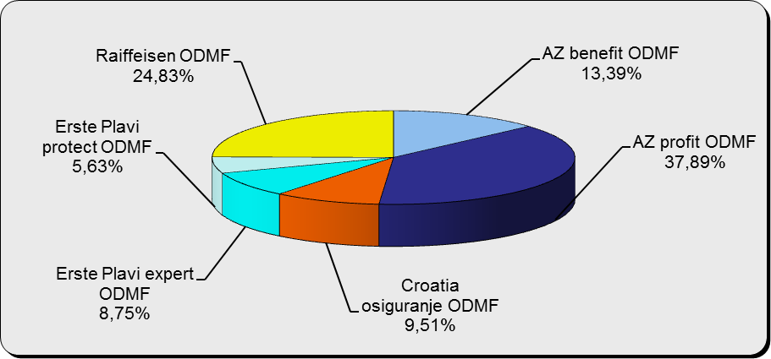

Izvor / Source: DMD-ovi / DMDs

Sadržaj / Contents

 |  |  |  |  |  |  | stranica / page 12

13 Tablica 13 - Graf 7
Tablica 13: Struktura članova ODMF-a prema dobi i spolu |  |  |  |  |  | KVARTALNI PODACI za: |  |  | RUJAN 2012.
Table 13: Open voluntary pension funds members age and sex structure |  |  |  |  |  | QUARTERLY DATA for: |  |  | SEPTEMBER 2012

 |  | Rujan 2012. |  |  | Lipanj 2012. |  | P r o m j e n a / C h a n g e
 |  | September 2012 |  |  | June 2012 |  | Brojčana / In number |  | u % / in %
Dob Age | Muškarci Male | Žene Female | Ukupno Total | Muškarci Male | Žene Female | Ukupno Total | Muškarci Male | Žene Female | Ukupno Total
≤ 18 | 878 | 761 | 1,639 | 987 | 878 | 1,865 | -109 | -117 | -12.12%
19 - 24 | 4,854 | 3,007 | 7,861 | 5,672 | 3,595 | 9,267 | -818 | -588 | -15.17%
25 - 29 | 11,059 | 8,300 | 19,359 | 12,470 | 9,530 | 22,000 | -1,411 | -1,230 | -12.00%
30 - 34 | 14,106 | 11,838 | 25,944 | 15,060 | 13,025 | 28,085 | -954 | -1,187 | -7.62%
35 - 39 | 14,323 | 13,534 | 27,857 | 13,894 | 13,861 | 27,755 | 429 | -327 | 0.37%
40 - 44 | 13,301 | 14,403 | 27,704 | 12,999 | 14,104 | 27,103 | 302 | 299 | 2.22%
45 - 49 | 13,613 | 15,839 | 29,452 | 13,229 | 16,097 | 29,326 | 384 | -258 | 0.43%
50 - 59 | 15,208 | 16,780 | 31,988 | 17,223 | 18,503 | 35,726 | -2,015 | -1,723 | -10.46%
60 - 69 | 8,186 | 8,571 | 16,757 | 4,353 | 3,982 | 8,335 | 3,833 | 4,589 | 101.04%
70 - 84 | 2,132 | 1,928 | 4,060 | 450 | 462 | 912 | 1,682 | 1,466 | 345.18%
≥ 85 | 76 | 114 | 190 | 46 | 53 | 99 | 30 | 61 | 91.92%
Ukupno Total | 97,736 | 95,075 | 192,811 | 96,383 | 94,090 | 190,473 | 1,353 | 985 | 1.23%
Izvor / Source: DMD-ovi / DMDs

Grafikon 7: Dobna i spolna struktura članova ODMF-a na dan 30.09.2012.
Chart 7: ODMF members age and sex structure as at 30 September 2012

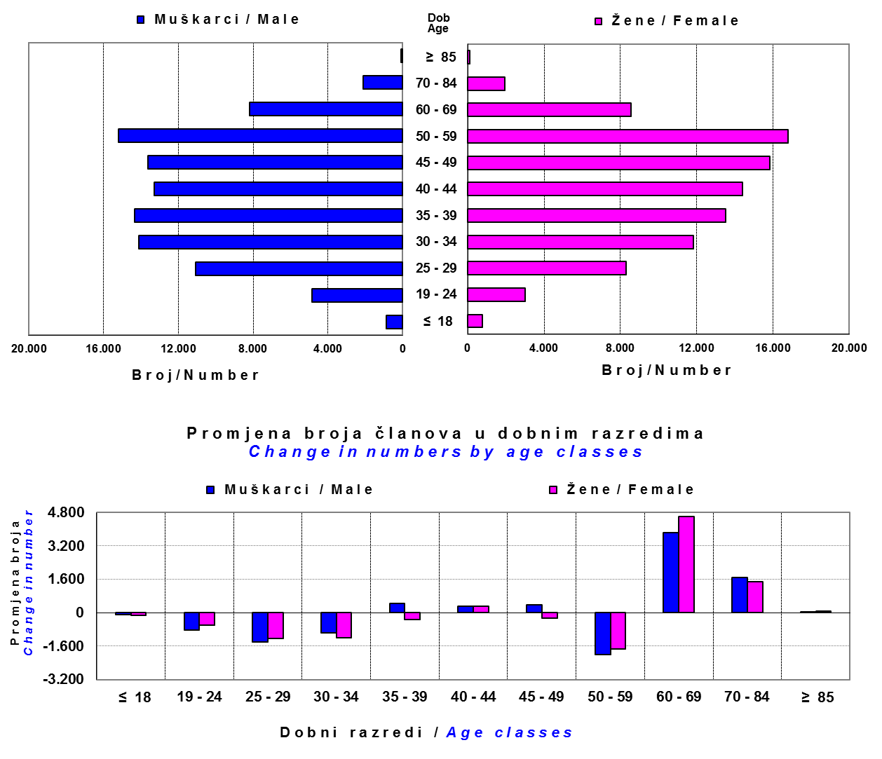

Izvor / Source: DMD-ovi / DMDs

Sadržaj / Contents

 |  |  |  |  |  |  |  |  | stranica/page 13

14 Tablica 14 - Graf 8
Tablica 14: Bruto mirovinski doprinosi uplaćeni ODMF-ovima1) |  |  |  |  | Rujan 2012.
Table 14: Gross pension contributions paid to ODMFs1) |  |  |  |  | September 2012

 |  |  |  | u tisućama kuna / in thousand HRK
Otvoreni dobrovoljni mirovinski fond Open-end voluntary pension fund | Bruto mirovinski doprinosi / Gross pension contributions
 | Rujan 2012. | Kolovoz 2012. | Mjesečna promjena | Sveukupno od početka djelovanja 2) | Prirast ukupnih bruto doprinosa u tekućem mjesecu
 | September 2012 | August 2012 | Monthly change | Grand total since the start of activity 2) | Total net contributions growth in current month
AZ benefit ODMF | 2,809 | 2,796 | 0.45% | 191,492 | 1.49%
AZ profit ODMF | 7,396 | 7,449 | -0.72% | 737,748 | 1.01%
Croatia osiguranje ODMF | 1,015 | 938 | 8.16% | 148,267 | 0.69%
Erste Plavi Expert ODMF | 1,165 | 1,115 | 4.40% | 129,874 | 0.90%
Erste Plavi Protect ODMF | 913 | 913 | 0.02% | 59,386 | 1.56%
Raiffeisen ODMF | 4,652 | 4,169 | 11.57% | 712,621 | 0.66%
Ukupno / Total | 17,950 | 17,382 | 3.26% | 1,979,388 | 0.92%
Izvor / Source: DMD-ovi / DMDs
1) Bruto doprinosi jednaki su ukupno uplaćenim doprinosima članova dobrovoljnih mirovinskih fondova, prije odbitka naknade DMD-ova od uplaćenih doprinosa.
1) Gross contribution is a contribution paid in by a member of a voluntary pension fund which includes DMDs' entry fee.
2) U ukupnim uplatama iskazana su i uplaćena sredstva državnog poticaja.
2) Total net contributions include state subsidies.

Grafikon 8: Mjesečna promjena bruto mirovinskih doprinosa uplaćenih ODMF-ovima |  |  |  |  | Rujan 2012.
Chart 8: Monthly change of gross pension contributions paid to ODMFs |  |  |  |  | September 2012

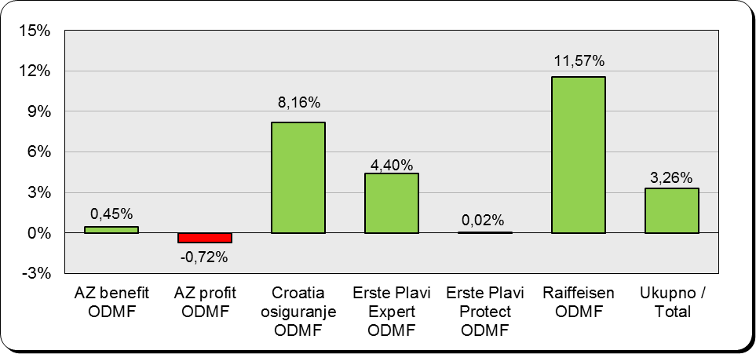

Izvor / Source: DMD-ovi / DMDs

Sadržaj / Contents

 |  |  |  |  | stranica / page 14

15 Tablica 15 - Graf 9,10
Tablica 15: Neto imovina ODMF-ova |  |  |  |  |  | Rujan 2012.
Table 15: ODMFs' net assets |  |  |  |  |  | September 2012

Naziv fonda Fund's name | Neto imovina / Net assets
 | Rujan 2012. |  | Kolovoz 2012. |  | Promjena
 | September 2012 |  | August 2012 |  | Change
 | Iznos | Udjel | Iznos | Udjel | Iznos | u %
 | Amount | Share | Amount | Share | Amount | in %
...
Croatia osiguranje ODMF | 117,753 | 6.12% | 115,205 | 6.26% | 2,548 | 2.21%
Erste Plavi Expert ODMF | 121,400 | 6.31% | 115,572 | 6.28% | 5,828 | 5.04%
Erste Plavi Protect ODMF | 54,543 | 2.83% | 52,199 | 2.84% | 2,344 | 4.49%
Raiffeisen ODMF | 627,889 | 32.64% | 594,437 | 32.32% | 33,452 | 5.63%
Ukupno / Total | 1,923,902 | 100.00% | 1,839,182 | 100.00% | 84,721 | 4.61%
Izvor /Source: HANFA

Grafikon 9: Udjeli pojedinih ODMF-ova u ukupnoj neto imovini |  |  |  |  |  | Rujan 2012.
Chart 9: ODMFs' shares in total net assets |  |  |  |  |  | September 2012

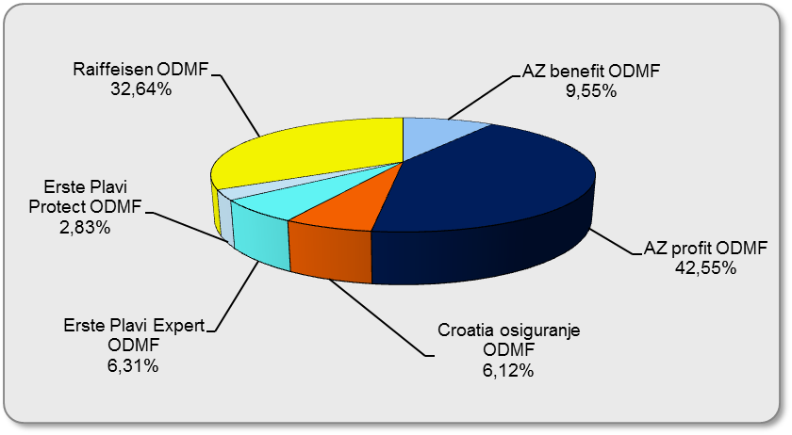

Izvor /Source: HANFA

Grafikon 10: Mjesečna promjena neto imovine ODMF-ova |  |  |  |  |  | Rujan 2012.
Chart 10: ODMFs net assets monthly change |  |  |  |  |  | September 2012
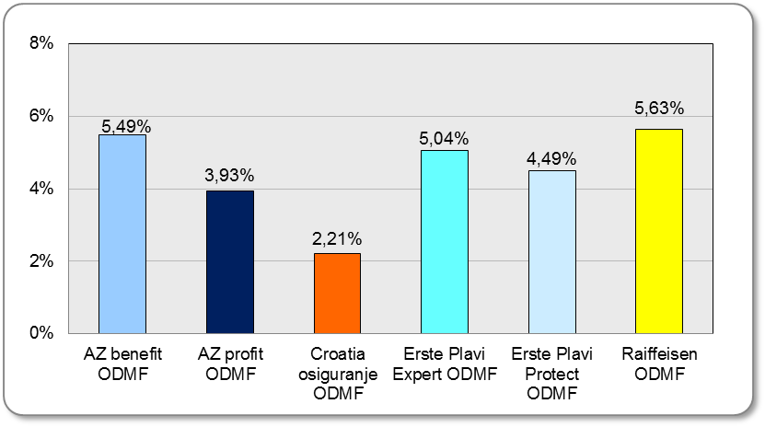

Izvor /Source: HANFA

Sadržaj / Contents
 |  |  |  |  |  | stranica / page 15

19 Tablica 19 - Graf 11
...
 |  | Rujan 2012. |  |  | Lipanj 2012. |  | P r o m j e n a / C h a n g e
60 - 69 | 1,116 | 349 | 1,465 | 1,078 | 337 | 1,415 | 38 | 12 | 3.53%
70 - 84 | 28 | 10 | 38 | 26 | 8 | 34 | 2 | 2 | 11.76%
≥ 85 | 0 | 0 | 0 | 0 | 1 | 1 | 0 | -1 | 0.00%
Ukupno Total | 12,222 | 6,505 | 18,727 | 12,236 | 6,501 | 18,737 | -14 | 4 | -0.05%
Izvor / Source: DMD-ovi / DMDs

Grafikon 11: Dobna i spolna struktura članova ZDMF-a na dan 30.09.2012.
Chart 11: ZDMF members age and sex structure as at 30 September 2012

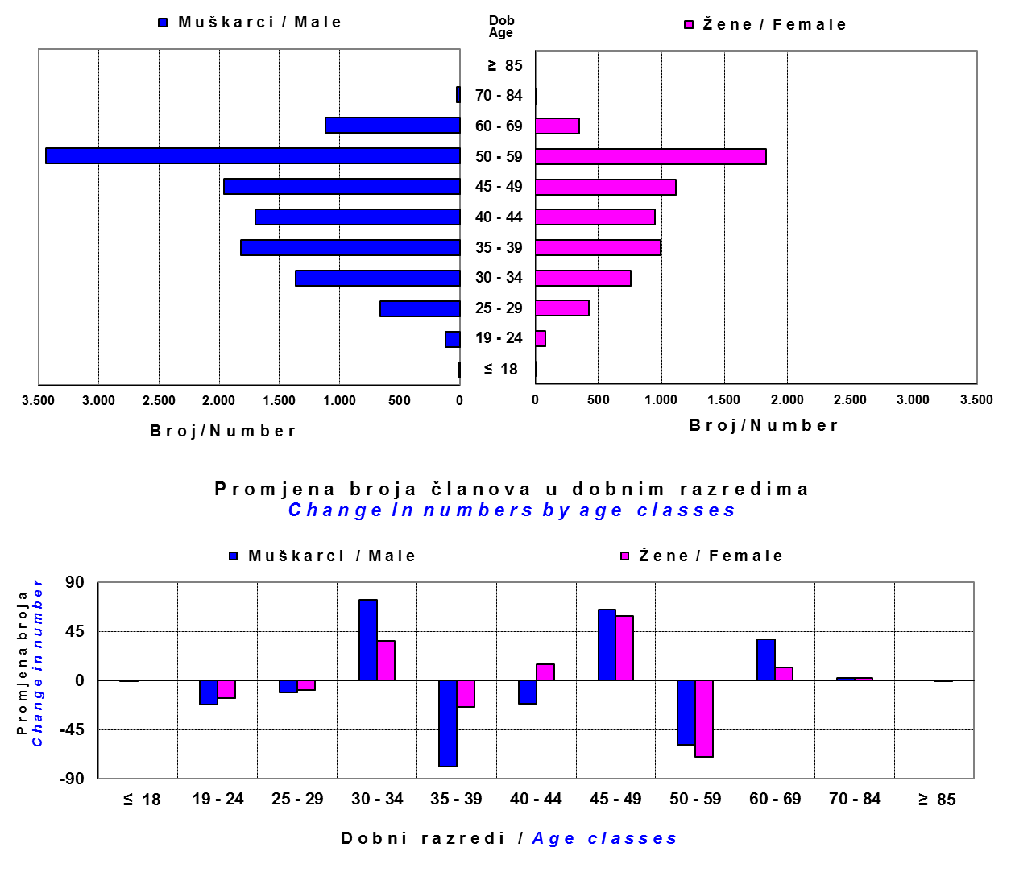

Izvor / Source: DMD-ovi / DMDs

Sadržaj / Contents

 |  |  |  |  |  |  |  |  | stranica / page 19

20 Tablica 20 - Graf 12
...
Grafikon 12: Mjesečni prinosi ZDMF-ova | Rujan 2012.
Chart 12: ZDMF monthly rates of return | September 2012

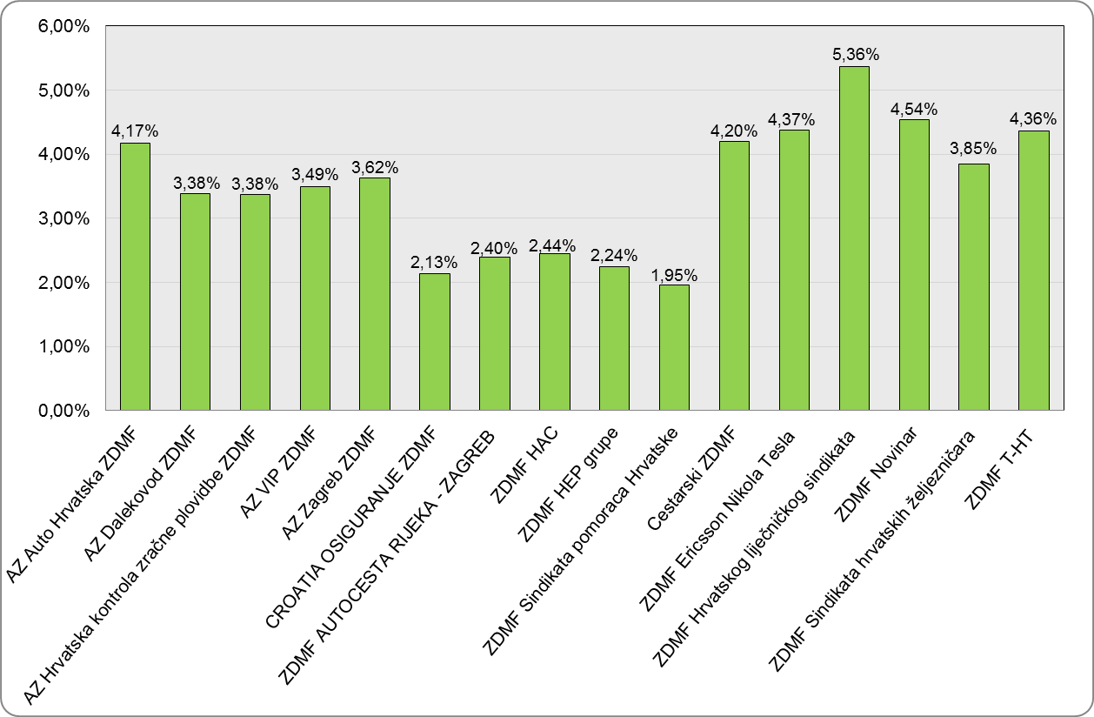

Izvor / Source: HANFA

Sadržaj / Contents

 | stranica / page 20

21 Tablica 21 - Graf 13
II. Dio: Mirovinska osiguravajuća društva
Section II: Pension Insurance Companies

A / OBVEZNO MIROVINSKO OSIGURANJE |  |  |  | Rujan 2012.
A / MANDATORY PENSION INSURANCE |  |  |  | September 2012

Tablica 21: Broj korisnika i broj ugovora po godinama |  |  | Grafikon 13: Broj korisnikai broj ugovora po godinama
Table 21: Number of pensioners and contracts per year |  |  | Chart 13: Number of pensioners and contracts per year

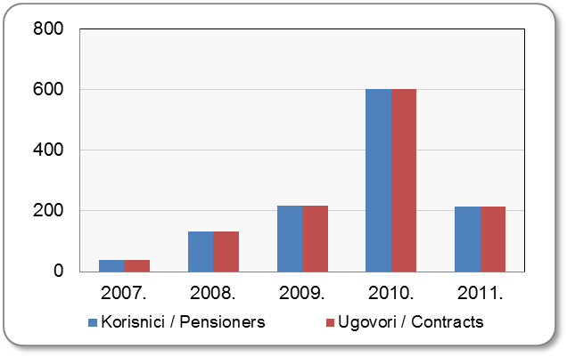
Godina Year | Korisnici Pensioners | Ugovori Contracts
2007. | 40 | 40
2008. | 133 | 133
2009. | 218 | 218
2010. | 602 | 602
2011. | 214 | 214
...

22 Tablica 22 - Graf 14
B / DOBROVOLJNO MIROVINSKO OSIGURANJE |  |  |  | Rujan 2012.
B / VOLUNTARY PENSION INSURANCE |  |  |  | September 2012

Tablica 22: Broj korisnika i broj ugovora po godinama |  |  | Grafikon 14: Broj korisnika i broj ugovora po godinama
Table 22: Number of pensioners and contracts per year |  |  | Chart 14: Number of pensioners and contracts per year

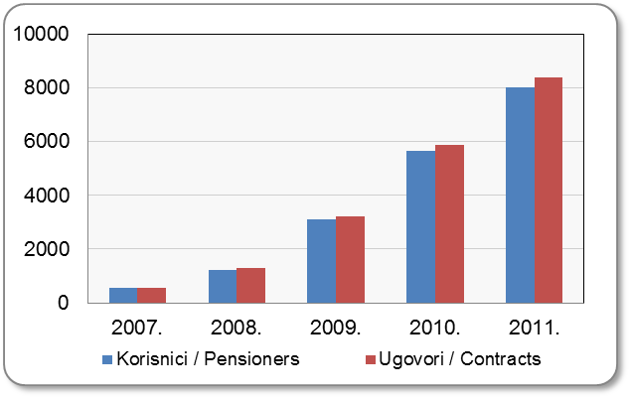
Godina Year | Korisnici Pensioners | Ugovori Contracts
2007. | 541 | 554
2008. | 1,215 | 1,281
2009. | 3,106 | 3,224
2010. | 5,641 | 5,877
2011. | 8,027 | 8,367
...

24 Tablica 24 - Graf 15
...
 | u tisućama kuna / in thousand HRK
24 | Tontine Tontine | - | - | - | -
25 | Osiguranje s kapitalizacijom isplate Assurance with paid-up sum assured | - | - | - | -
 | UKUPNO (neživotna osiguranja, vrste 01 - 18) TOTAL (non-life insurance, lines 01 -18) | 5,053,311 | 5,136,116 | 493,373 | 2,289,788
 | UKUPNO (životna osiguranja, vrste 19 - 25) TOTAL (life assurance 19 - 25) | 1,395,926 | 1,731,178 | 45,034 | 1,004,598
 | UKUPNO / TOTAL | 6,449,237 | 6,867,294 | 538,407 | 3,294,386

Grafikon 15: Udio bruto zaračunate premije po vrstama osiguranja
Chart 15: Gross Written Premium by Line of Insurance

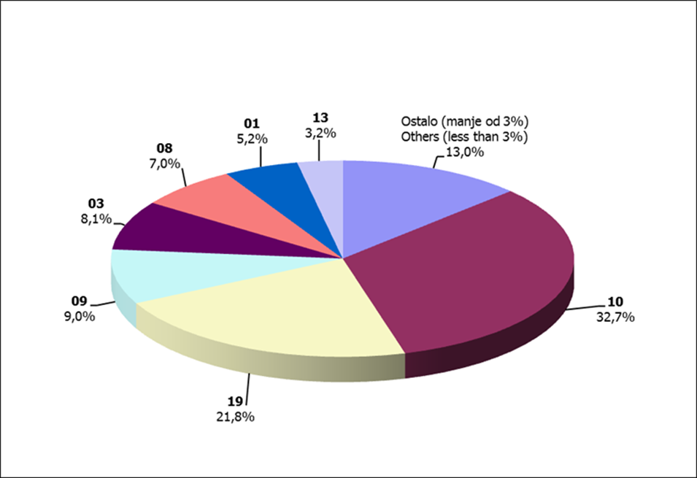

Izvor / Source: HANFA

Sadržaj / Contents
...

25 Graf 16
Grafikon 16: Udio zaračunate bruto premije i likvidiranih šteta po društvima za osiguranje po vrstama osiguranja za period od 1. siječnja do 30. rujna 2012.
Chart 16: Share of written premium and claims settled per line of insurances for the period 1 January - 30 September 2012

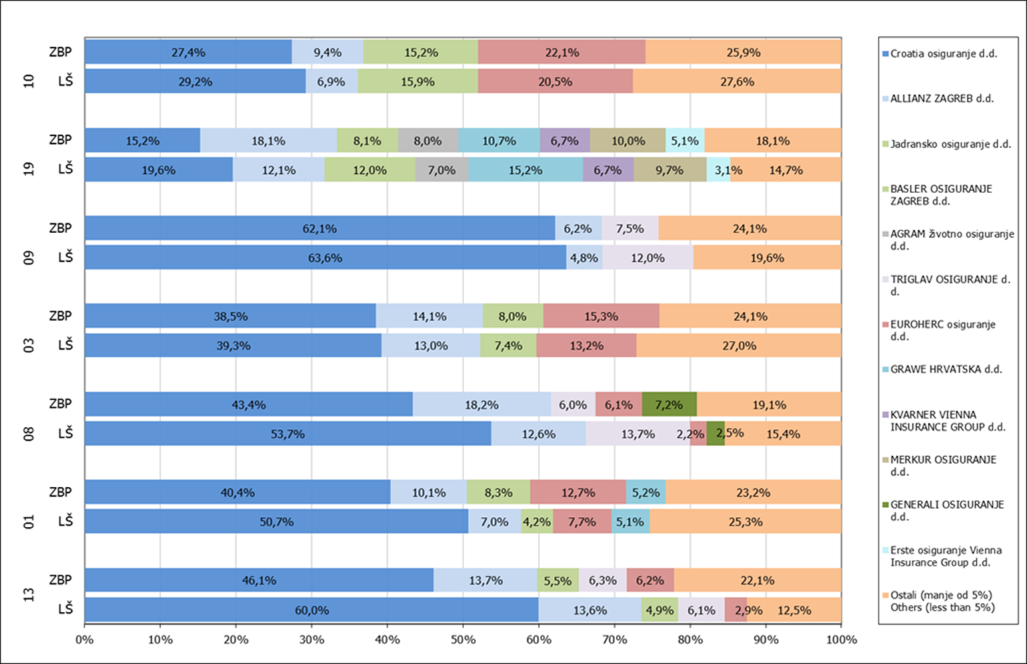

Izvor / Source: HANFA

Napomena: Grafikon prikazuje društva za osiguranje sa zaračunatom bruto premijom većom od 5% ukupne zaračunate bruto premije u promatranoj vrsti osiguranja.
Grafikon prikazuje samo vrste osiguranja sa zaračunatom bruto premijom većom od 3% ukupne zaračunate bruto premije tržišta osiguranja u RH.
Kratice ZBP i LŠ redom predstavljaju zaračunatu bruto premijiu i likvidirane štete

Note:The chart represents insurance companies with written premium greater then 5% of total written premium of the presented line of insurance.
Chart represents lines of insurance with written premium greater then 3% of total written premium of Croatian insurance market.
Abbreviations ZBP and LŠ stands for written premium and claims settled respectively.

Vrste osiguranja / line of insurance:
...

34 Tablica 40,41,42-Graf 17,18
...
Tablica 42: Struktura portfelja novozaključenih ugovora u razdoblju od 01. siječnja 2012. do 30. lipnja 2012.
Operativni / Operating Lease | 9,216 | 7,874 | -14.56% | 1,061,179 | 967,241 | -8.85%
Financijski / Finance Lease | 8,109 | 7,791 | -3.92% | 1,681,092 | 1,556,073 | -7.44%
Ukupno / Total | 17,325 | 15,665 | -9.58% | 2,742,271 | 2,523,314 | -7.98%

1) Broj novozaključenih ugovora u izvještajnom razdoblju – odnosi se na broj zaključenih ugovora o operativnom i financijskom leasingu u izvještajnom razdoblju./ Number of newly concluded contracts in the reporting period – relate to the number of concluded contracts on operating and finace lease in the reporting period.
2) Ugovorena vrijednost kod strukture portfelja operativnog leasinga – odnosi se na ukupno ugovoreni iznos koji je jednak ukupnom zbroju najamnina (bez PDV-a) po ugovorima o operativnom leasingu; navedeni iznos ne uključuje ostatak vrijednosti. Financirana vrijednost ugovora kod strukture portfelja financijskog leasinga – odnosi se na iznos financiranja kojim se financira primatelj leasinga (glavnica) po ugovorima o financijskom leasingu sklopljenim u izvještajnom razdoblju./ The concluded contract value seen at the operating lease portfolio structure-relates to the total concluded amount which is equal to the sum of all rents (without VAT) by contract on operating lease; the mentioned amount does not include residual value.The financed contract value seen at the finance lease portfolio structure – relates to the amount of financing by which the lessee is financed (principal) by contract on finance lease concluded in the reporting period.
3) Podaci na dan 30.06.2011. su dostavljeni u Agenciju na izvještajima sa stanjem na dan 30.06.2012. godine. / Data for 30 June 2011 received with new reports for 30 June 2012.

Grafikon 17: Udjel broja aktivnih ugovora u ukupnom broju ugovora na dan 30. lipnja 2012.
Chart 17: Share of the number of active contracts in total number of contracts as at 30 June 2012
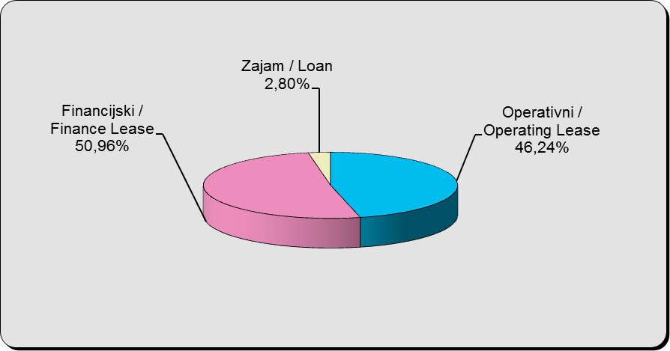

Izvor / Source: HANFA

Grafikon 18: Godišnja promjena financirane/ugovorene vrijednosti aktivnih ugovora na dan 30. lipnja 2012.
Chart 18: Annual change in financing / contracts value of active contracts as at 30 June 2012
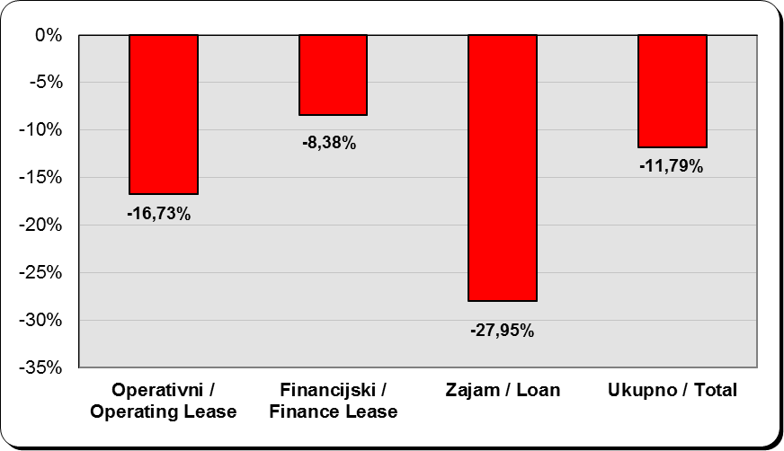

Izvor / Source: HANFA

Sadržaj / Contents
...

